Лист 1
Tаблица 1
Case ID | Name | Type | Precondition | Steps | Expected Result
Информация о сигналах
C10956905 | Клиентское соглашение | Regression | Новый пользователь В local storage нет переменной ts_is_user_agreement_accepted | Открыть меню торговых сигналов в Help -> Trading Signals | Отображается клиентское соглашение, нужно нажать accept and continue, чтобы продолжить
C10956915 | Переход в хелп центр через окошко-подсказку | Regression | Пользователь принял пользовательское соглашение Открыто меню торговых сигналов через Help -> Trading Signals | 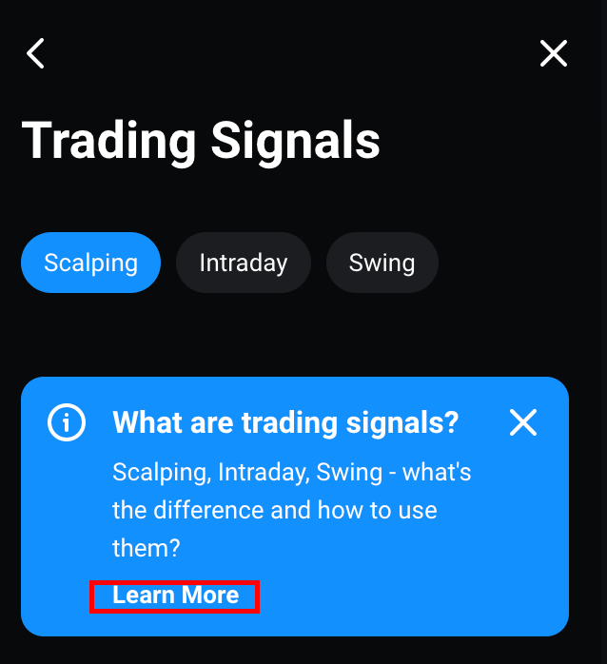 1. Кликнуть по тексту "learn more" внизу голубого бокса 2. Кликнуть по стрелочке назад | 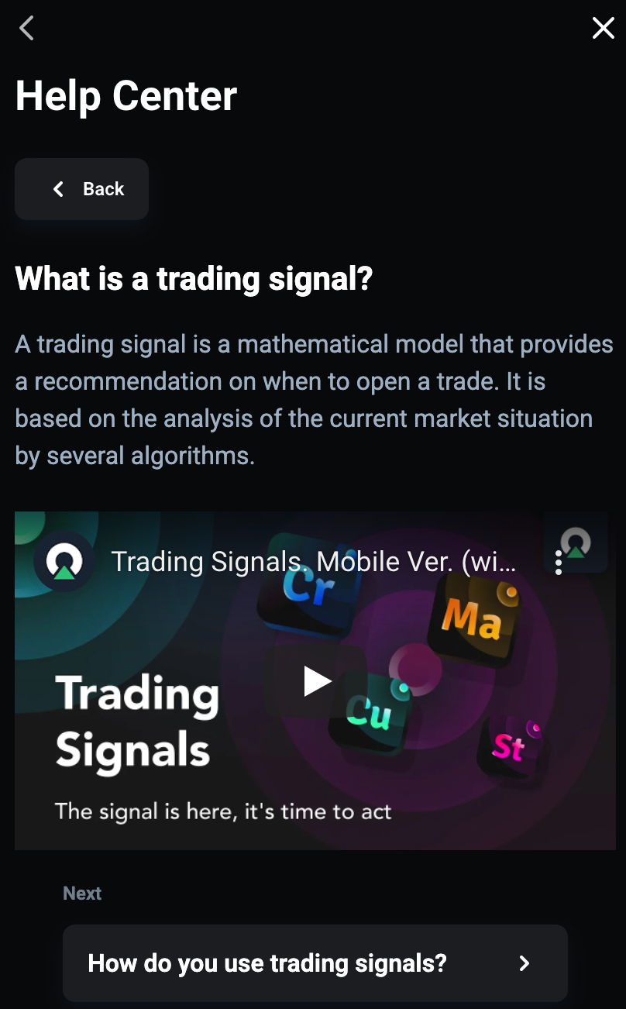 Открывается Help Center, страница What is a trading signal? 1) Возвращает на меню торговых сигналов 2) Окошко-подсказка не отображается 3) В хедере появилась кнопка с иконкой info "i", для перехода в Help Center
C10956935 | Переход в хелп центр кликом по кнопке i | Regression | Пользователь принял пользовательское соглашение Открыто меню торговых сигналов через Help -> Trading Signals | Выбрать иконку информации в верхнем правом углу меню |  Открывается Help Center, страница What is a trading signal?
C10969235 | Информация об активном сигнале | Regression | [C10957115] Появился активный сигнал | 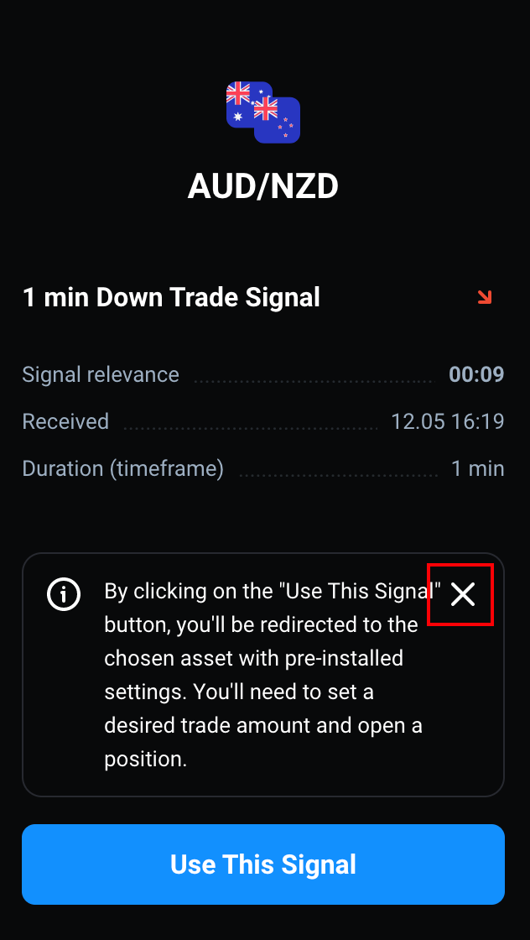 1. Клик по карточке активного сигнала 2. Клик по крестику на окошке | 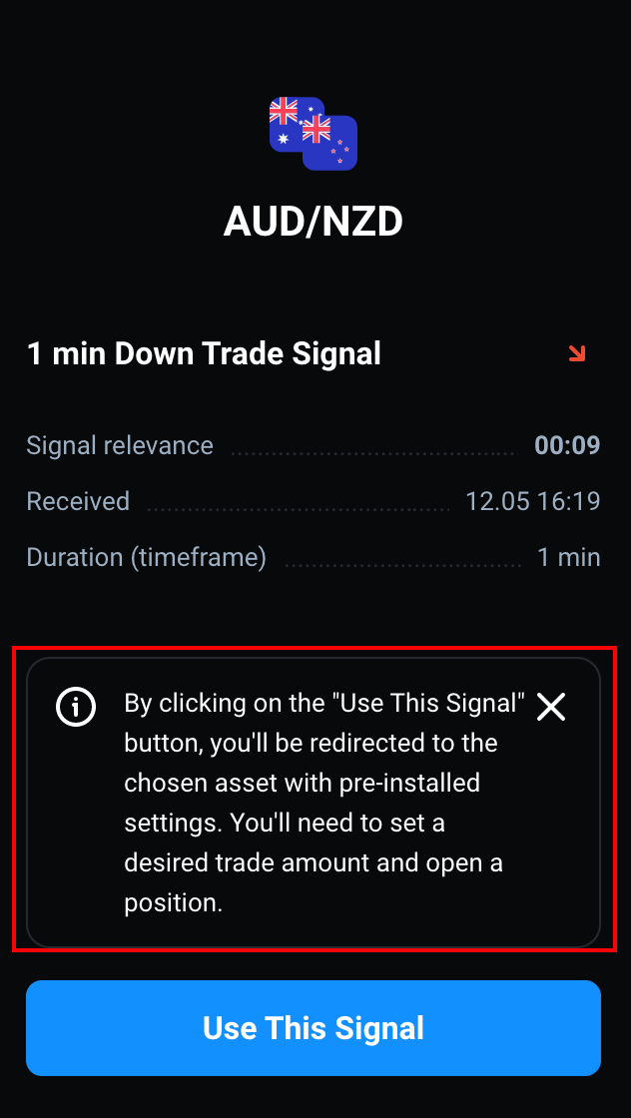 1. Внизу карточки отображается окошко с информацией об активном сигнале 2. Окошко закрылось
Активный сигнал
C10957115 | Появление активного сигнала | Smoke | Выбран актив AUDNZD | 1. В сайдбаре открыть Help -> Trading Signals 2. Подождать время, указанное в сообщение о поиске сигнала | 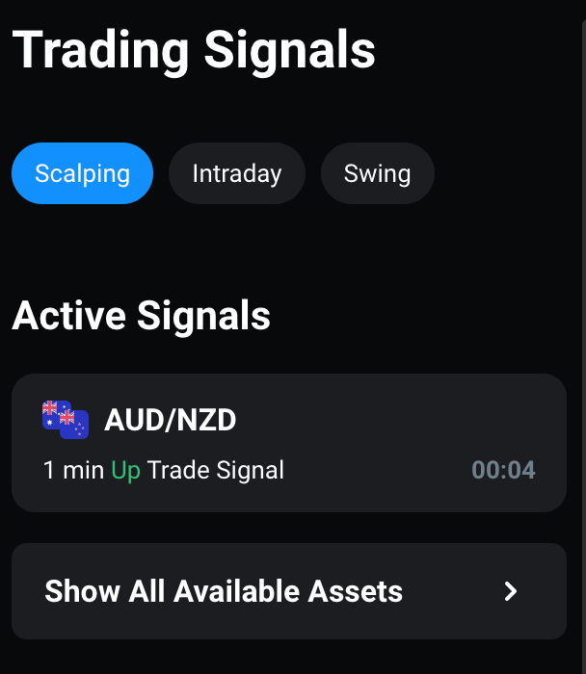 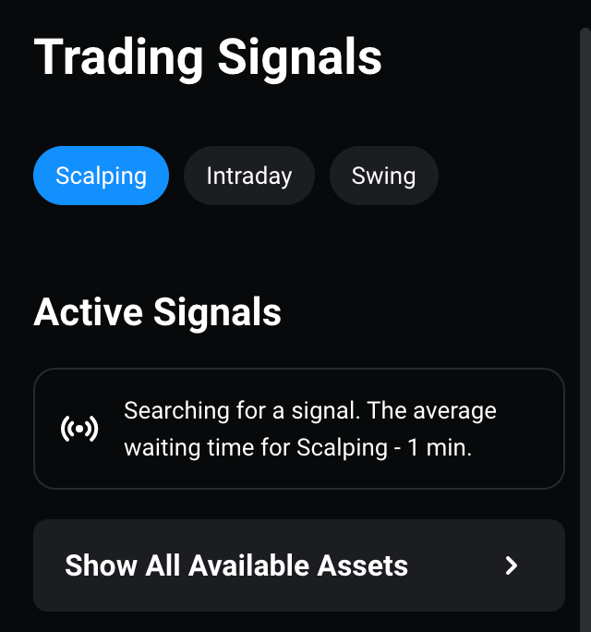 1. Отображается меню торговых сигналов Выбран Scalping Отображается сообщение о поиске сигнала 2. Появляется карточка активного сигнала, на ней указан: актив, длительность сигнала, направление сигнала и таймер срока годности сигнала
C10957125 | Сигнал на повышение | Smoke | [C10957115] Появился активный сигнал на повышение | Клик по карточке активного сигнала на повышение | 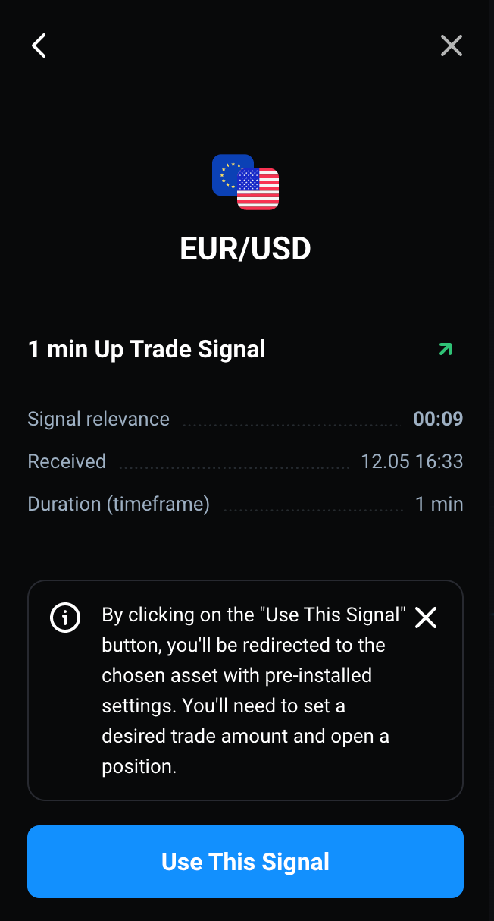 Карточка раскрывается, в ней детали активного сигнала: Иконка актива Название актива Длительность сигнала и его направление Пиктограмма направления вверх Таймер сигнала (тикает вниз) Время получения сигнала Таймфрейм сигнала Кнопка Use This Signal
C10957145 | Сигнал на понижение | Smoke | [C10957115] Появился активный сигнал на понижение | Клик по карточке активного сигнала на понижение | 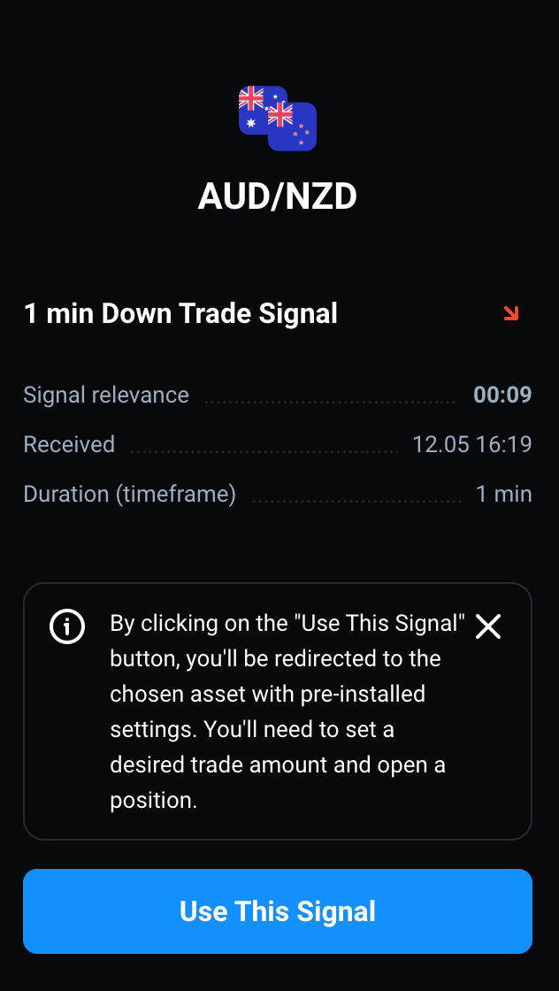 Карточка раскрывается, в ней детали активного сигнала: Иконка актива Название актива Длительность сигнала и его направление Пиктограмма направления вверх Таймер сигнала (тикает вниз) Время получения сигнала Таймфрейм сигнала Кнопка Use This Signal
C10957135 | Истечение срока действия сигнала | Regression | [C10957125] Открыта карточка активного сигнала | Подождать, пока таймер не достигнет нуля | 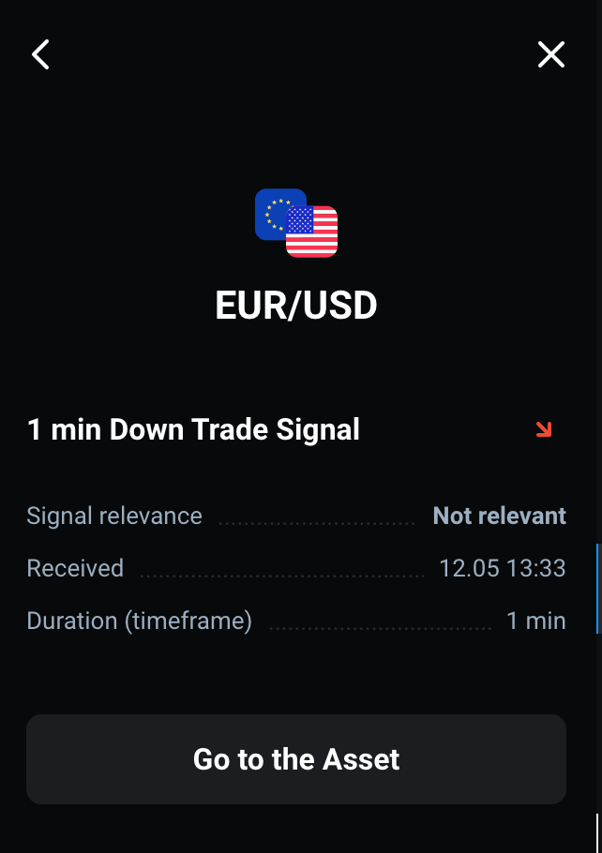 На карточке сигнала в Signal relevance вместо таймера теперь отображается Not relevant Кнопка внизу поменялась на Go to the asset
Использование сигналов
C10969285 | Применение сигнала вверх | Smoke | [C10957115] Появился сигнал вверх | 1. Клик по кнопке Use This Signal 2. Нажать на Cancel на тултипе | 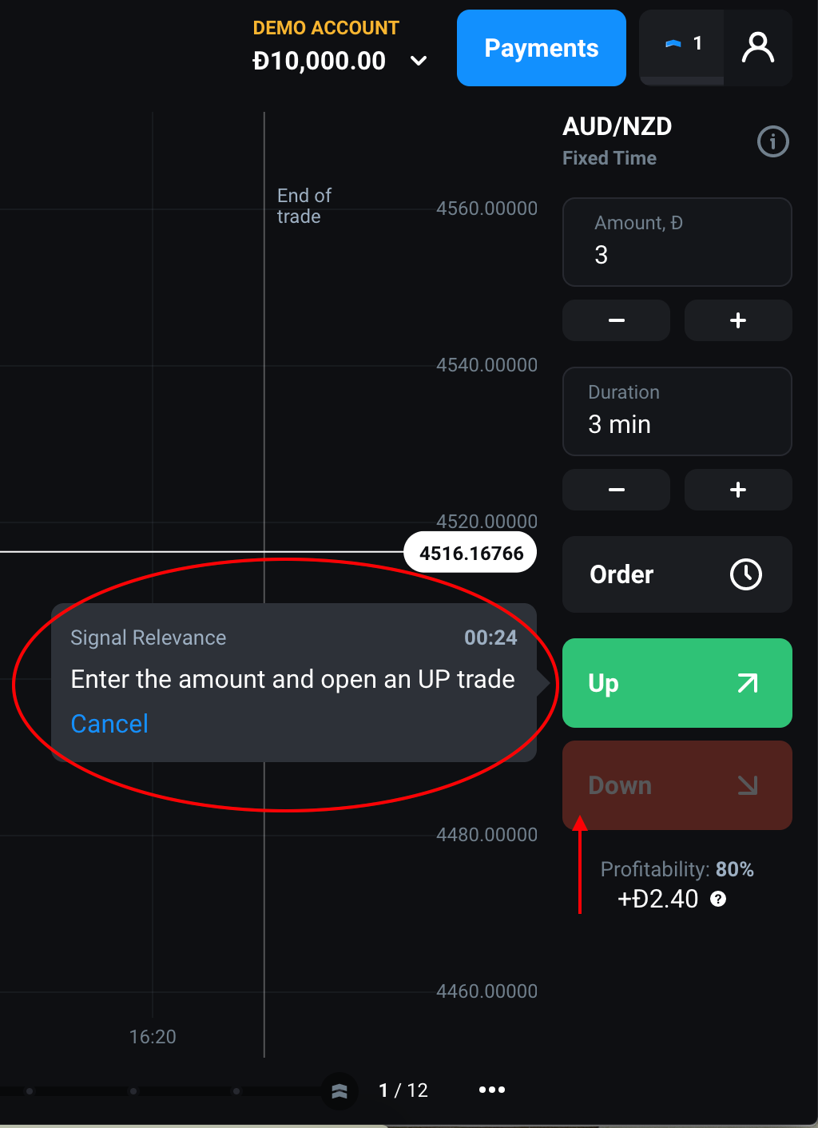 1. Справа на сайдбаре сделки появляется тултип Кнопка "вниз" затемнена 2. Тултип исчез
C10969295 | Применение сигнала вниз | Smoke | [C10957115] Появился сигнал вниз | 1. Клик по кнопке Use This Signal 2. Нажать на Cancel на тултипе | 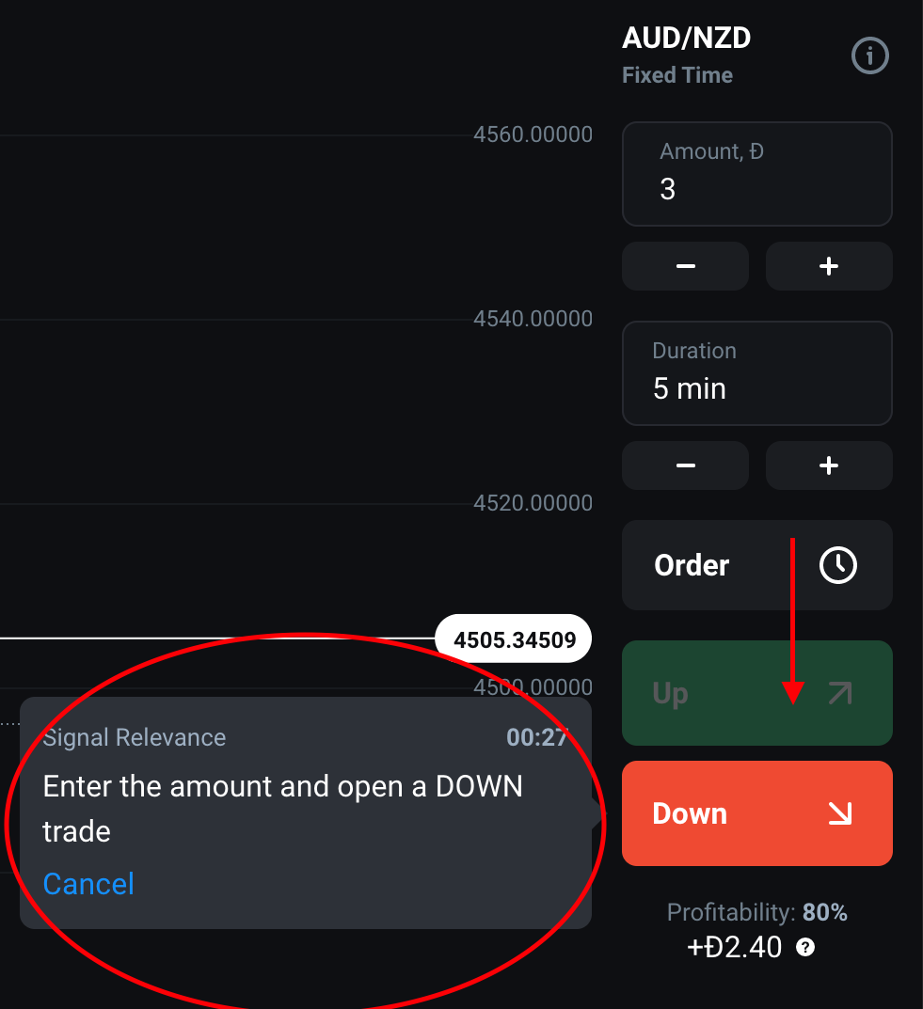 1. Справа на сайдбаре сделки появляется тултип Кнопка «вверх" затемнена 2. Тултип исчез
C10969225 | Сигналы на мультиграфике | Regression | 1. Открыть мультиграфик кликом по иконке в левом нижнем углу 2. [C10957115] Появился активный сигнал | Клик по кнопке Use This Signal | Справа на сайдбаре сделки появляются тултипы для обоих графиков
Навигация по сигналам
C10957035 | Бесплатные сигналы (Starter) | Smoke | Новый юзер | Открыть меню торговых сигналов, минорный актив (например, AUDNZD) | Пользователю starter по умолчанию доступны сигналы Minor Scalping, они приходят на актив AUDNZD
C10957045 | Сигналы Advanced | Smoke | Пользователь в статусе Advanced | 1. Открыть меню торговых сигналов, минорный актив (например, AUDNZD) 2. Переключиться на вкладку Intraday | Пользователю starter по умолчанию доступны сигналы Minor Scalping и Minor Intraday, они приходят на актив AUDNZD
C10957055 | Сигналы Expert | Smoke | Пользователь в статусе Expert | 1. Открыть меню торговых сигналов, минорный актив (например, AUDNZD) 2. Переключиться на вкладку Intraday 3. Переключиться на вкладку Swing | 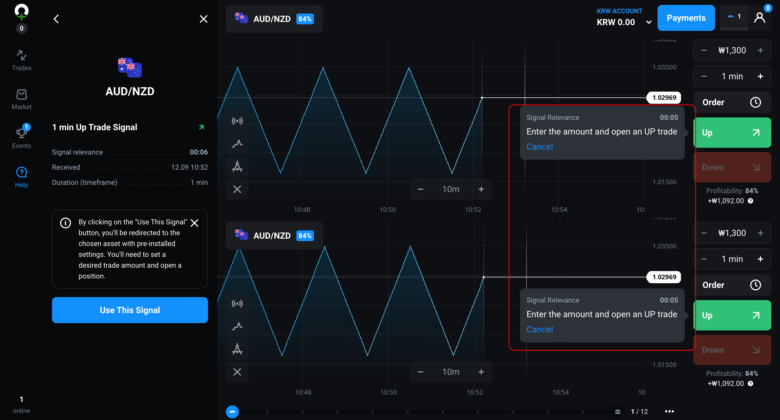 Пользователю starter по умолчанию доступны сигналы Minor Scalping, Minor Intraday, Minor Swing, они приходят на актив AUDNZD
C10958225 | Major и Minor сигналы | Regression | Пользователь не покупал сигналы | 1. Открыть меню торговых сигналов, выбрать Intraday Выбрать актив EURUSD 2. Выбрать актив AUDNZD | 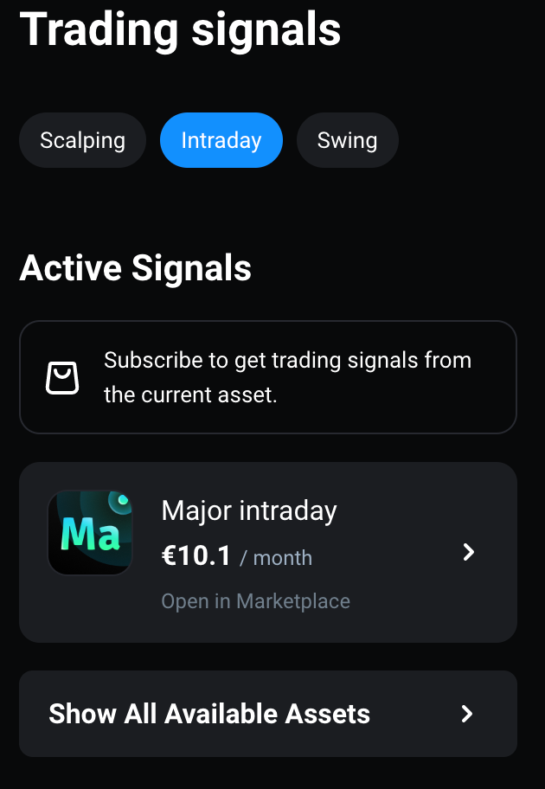 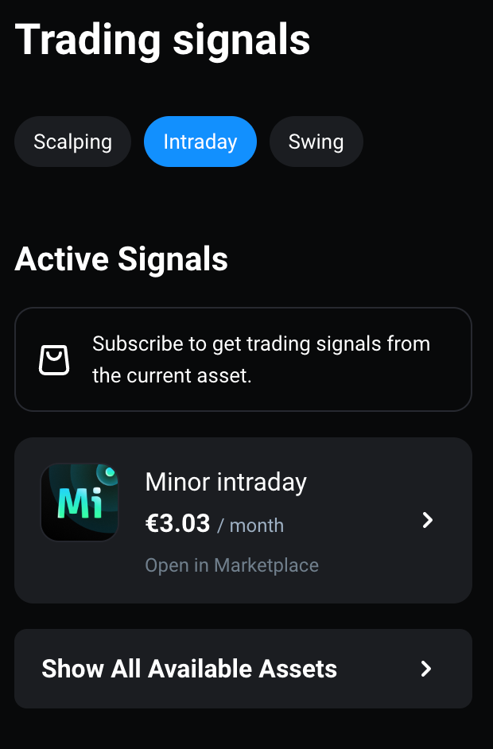 1. Отображается товар Major Intraday 2. Отображается товар Minor Intraday
C10958255 | Сигналы Scalping | Regression | Куплены major scalping сигналы | Открыть меню торговых сигналов, выбрать Scalping (он выбран по умолчанию); Выбрать актив EURUSD | Указано среднее время ожидания 1 минута; Приходят торговые сигналы; Их длительность от 1 до 5 минут
C10958235 | Сигналы Intraday | Regression | Куплены major intraday сигналы | Открыть меню торговых сигналов, выбрать Intraday; Выбрать актив EURUSD | Указано среднее время ожидания 10 минут; Приходят торговые сигналы; Длительность сигналов от 10 минут до 1 часа
C10958245 | Сигналы Swing | Regression | Куплены major swing сигналы | Открыть меню торговых сигналов, выбрать Intraday; Выбрать актив EURUSD | Указано среднее время ожидания 4 часа Приходят сигналы Длительность сигналов от 4 часов до 1 дня
История сигналов
C10957165 | История сигналов - список | Regression | Куплены major swing сигналы | Открыть меню сигналов на активе EURUSD; Подождать истечения таймера на одном из сигналов | 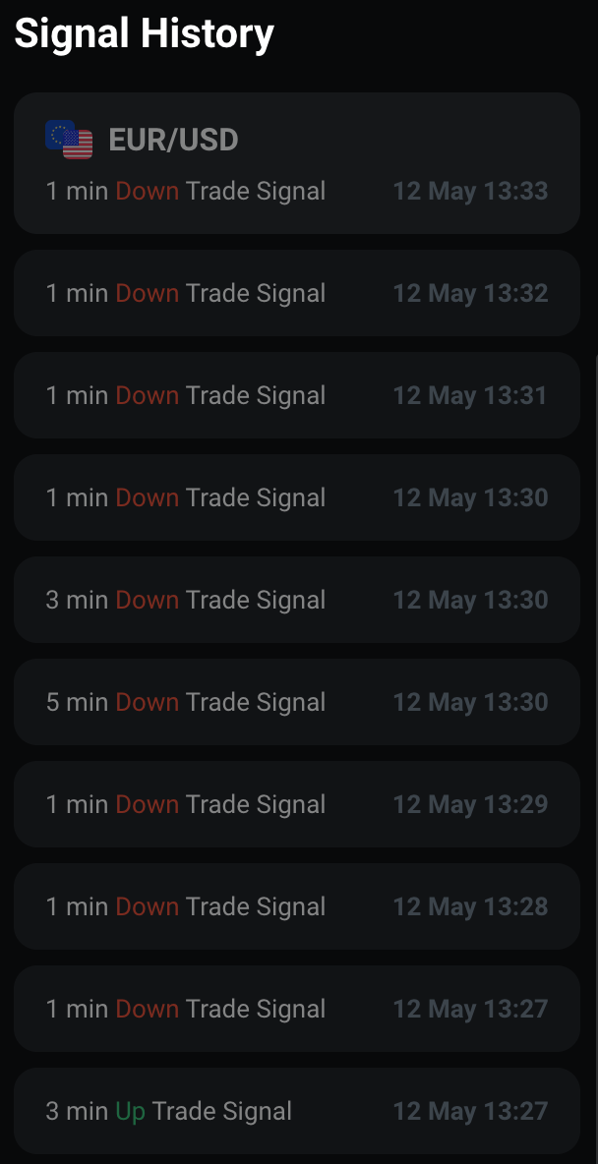 После активных сигналов отображается список signal history; для каждого сигнала указана длительность, направление, и время поступления После истечения сигнала активный сигнал перемещается в signal history
C10957155 | Неактивный сигнал | Regression |  | Открыть торговые сигналы -> minor scalping; Выбрать сигнал из списка "Signal history" | 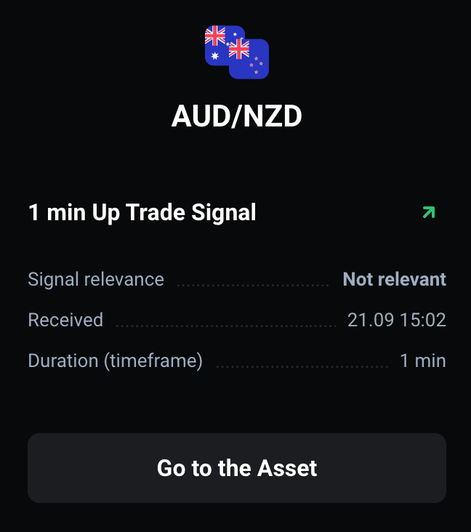 Карточка раскрывается, в ней детали неактивного сигнала: Иконка актива Название актива Signal relevance: not relevant Пиктограмма направления Дата и время получения сигнала Таймфрейм сигнала Кнопка Go to the Asset

